시트1
구분 | 기업 명 | 종업원 수 | 업종 | 주소 | url | 보안관심도
한화 계열사 | 한화 | 4,712명 | 화약 및 불꽃제품 제조업 | 서울 중구 청계천로 86 | ww.hanwhacorp.co.kr | 생성형 AI를 활용한 사이버 보안 중요성을 인지하며 보안사고 예방을 강조 https://m.blog.naver.com/hanwha_official/223497396428
 | 한화솔루션(주) | 5,726명 | 석유화확계 기초 화화물질 제조업 | 서울특별시 중구 청계천로 86 | www.hanwhasolutions.com | 한화솔루션- 큐셀 부문 중국법인이 국제 해킹그룹 록빗(Lockbit)의 공격을 받아 864기가바이트(GB)에 달하는 내부 자료 유출 사건 발생. (2023.09.) http://www.newsworker.co.kr/news/articleView.html?idxno=220767 한화솔루션- 큐셀 부문 유럽법인에서 국제 해커그룹의 랜섬웨어 공격을 받아 대량의 정보가 유출된 사건 발생.(24.07.) https://www.kpinews.kr/newsView/1065575493029342 한화솔루션-한화 아즈델- 해킹단체 블랙바스타(Black Basta)의 랜섬웨어 공격으로 1테라바이트(TB) 규모의 내부자료가 유출되는 해킹 사례 발생. (24.05.) https://www.ngetnews.com/news/articleView.html?idxno=506699
 | 한화 토탈 에너지스(주) | 1,888명 | 석유화확제품, 폴리에틸렌, 폴리프로필렌, 파라자일 제조 | 충청남도 서산시 대산읍 독곶2로 103 | www.htpchem.com
 | 한화 에어로스페이스(주) | 7,323명 | 항공기용 부품 제조업 | 경상남도 창원시 성산구 창원대로 1204 | www.hanwhaaerospace.com | 한화에어로스페이스, 보안관리 우수 국방부장관 표창 방위산업 기술과 기밀 보호를 위해 보안시스템 모범적 운영 https://biz.chosun.com/industry/company/2022/05/24/LABEIJKTXVBNHNTNMF2JPKTIRU/
 | 한화 오션(주) | 8,948명 | 선박 및 수상 부유 구조물 건조업 | 경상남도 거제시 거제대로 3370 | www.hanwhaocean.com | 슈나이더 일렉트릭 코리아-한화오션 MOU 체결, 조선 해양 OT 보안 협력 한화오션의 선발 개발 역량과 슈나이더 일렉트릭의 사이버보안 역량을 결합해 선박의 사이버 피해를 방지 https://www.venturesquare.net/900525
 | 한화시스템(주) | 4,640명 | 그 외 기타 전자부품 제조업 | 경북 구미시 1공단로 244 | www.hanwhasystems.com | 한화 데이터센터 내 통합 보안 운영센터 구축하여 그룹 전용망을 통해 보안 관제 서비스 제공 https://www.hanwhasystems.com/kr/business/security/1/view.do 한화시스템 공식 페이지 중, 클라우드 운영 서비스 안내 https://www.hanwhasystems.com/kr/business/itservice/4/view.do
 | 한화 엔진 | 801명 | 내연기관 제조업 | 경남 창원시 성산구 공단로 67 (신촌동) HSD엔진 | www.hanwha-engine.com
 | 한화비전(주) | 876명 | 방송장비 제조업 | 경기 성남시 분당구 판교로319번길 6 | https://www.hanwhavision.com/ko/ | 모카시스템과 클라우드 기반 물리보안 사업 협력 https://www.boannews.com/media/view.asp?idx=130896&kind= 한화비전이 미국 최대 규무 보안 전시회 'ISC West 2023'에 참석하여 AI파워드, 클라우드 커넥티드를 주요 테마로 영상보안 솔루션 공개 https://www.kcloudnews.co.kr/news/articleView.html?idxno=13690

기타 사례 | 레드펜소프트, 한화생명에 sw 공급망 보안솔류션 공급 https://news.mt.co.kr/mtview.php?no=2024031109513116619 > 한화 내 제조업 관련 계열사 보안 이슈는 아니나, 확장하여 그룹 자체 내에서 정보보안 기술을 향상시키기 위해 다양한 방법들을 도입하고 있음을 알 수 있음.<
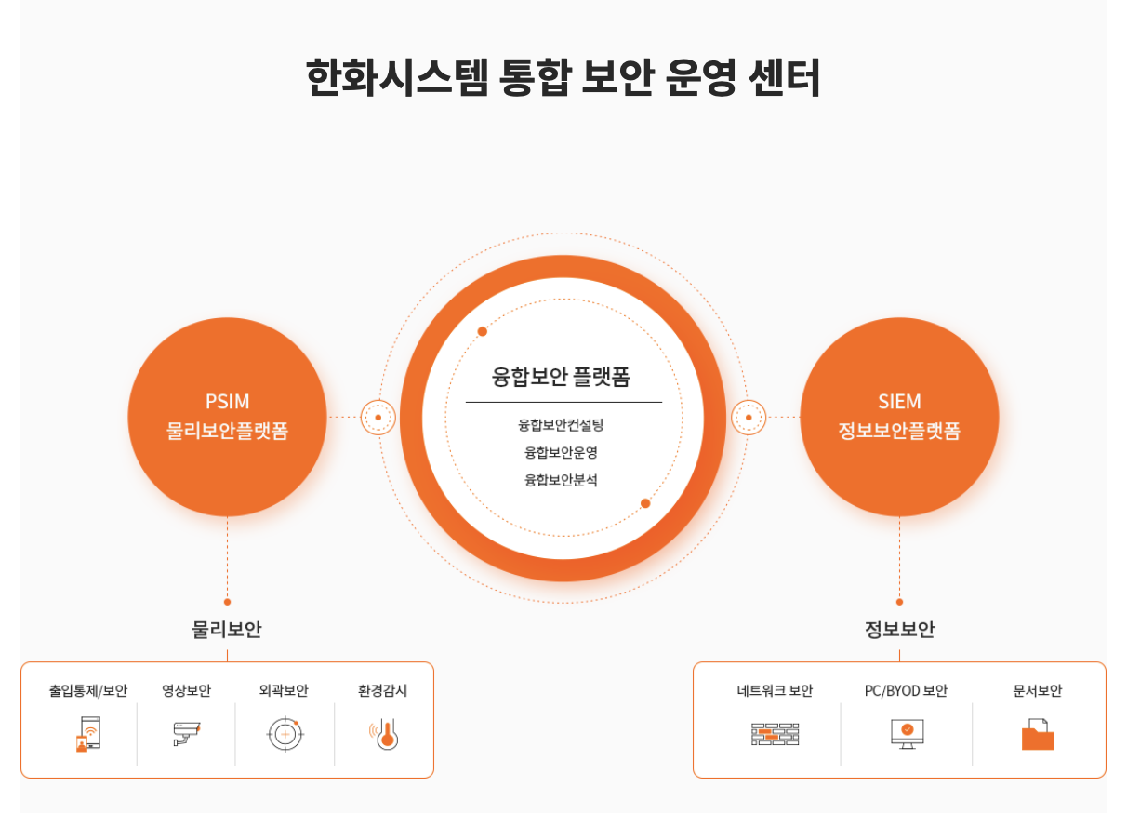

구분 | 기업 명 | 종업원 수 | 업종 | 주소 | url | 보안관심도
세아 계열사 | (주)세아 홀딩스 | 60명 | 그 외 기타 1차 철강 제조업 | 서울 마포구 양화로 45 | http://www.seahholdings.co.kr | 세아그룹 공식 홈페이지 내 지속가능경영보고서 2023.pdf- https://www.seah.co.kr/resources/contents/holdings/세아그룹%20지속가능경영보고서%202023.pdf 세아그룹, 제조 혁신 일환으로 구글 클라우드 대거 도입 국내 철강소재전문기업 세아그룹, 구글 클라우드와 협업 세아그룹은 철강 제조 현장에서 디지털화하기 어려운 데이터를 센싱하고 기존 시스템과 새로운 모델을 잘 활용하기 위해 구글 클라우드가 제공하는 멀티 클라우드 및 하이브리드 애플리케이이션 서비스인 안토스(Anthos) 활용 https://www.digitaltoday.co.kr/news/articleView.html?idxno=250101
 | (주)세아 베스틸 | 58명 | 특수강, 철도용품, 자도오차부품 제조 | 서울 마포구 양화로 45 | https://www.seahbesteel.co.kr
 | (주)세아제강 | 760명 | 강관 제조업 | 서울 마포구 양화로 45 | https://www.seahsteel.co.kr
 | (주)세아 창원 특수강 | 1,226명 | 제강업 | 경남 창원시 성산구 적현로 147 | http://www.seahss.co.kr/main.jsp
 | (주)세아 엠엔에스 | 89명 | 기타 비철금속 제련, 정련 및 함금 제조업 | 전남 여수시 산단중앙로 188 | http://www.seahmns.co.kr
 | (주)세아 특수강 | 446명 | 냉간 압연 및 압출 제품 제조업 | 경상북도 포항시 남구 괴동로 40 | https://www.seahsp.co.kr
 | (주)세아 씨엠 | 202명 | 도금, 착색 및 기타 표면처리강재 제조업 | 전북 군산시 자유로 241 | https://www.seahcm.co.kr
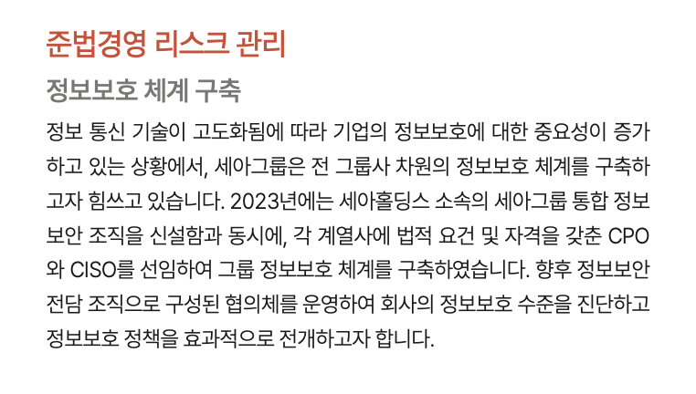
기타 사례 | 세아그룹 IT계열사 VNTG, 디지털전환 앞장 http://www.snmnews.com/news/articleView.html?idxno=491185&replyAll=&reply_sc_order_by=C

구분 | 기업 명 | 종업원 수 | 업종 | 주소 | url | 보안관심도
포스코 계열사 | 포스코홀딩스(주) | 488명 | 제강업 |  | www.posco-inc.com | 구글클라우드, 포스코 전반 생성형 AI 혁신 가속화 지원 https://www.boannews.com/media/view.asp?idx=131822&direct=mobile 포스코, 베리타스의 '인포스케일(InfoScale)' 활용해 전사 IT 시스템의 클라우드 전환 https://www.datanet.co.kr/news/articleView.html?idxno=181438 포스코, 중소 고객사 정보 보호 위해 보안 컨설팅 지원 https://www.kyongbuk.co.kr/news/articleView.html?idxno=2080113
 | (주)포스코 | 17,651명 | 제강업 | 경상북도 포항시 남구 동해안로 6261 | www.posco.co.kr
 | (주)포스코 퓨처엠 | 2,902명 | 축전지 제조업 | 경상북도 포항시 남구 신항로 110 | www.poscofuturem.com | 포스코케미칼(현:포스코 퓨처엠), 정보보안 역량 공식 인증 (국제표준화기구(ISO)에서 제정한 정보보호분야 국제표준 기준 충족) https://www.sentv.co.kr/news/view/639751?device=pc
 | (주)포스코모빌리티솔루션 | 993명 | 그 외 기타 전자부품 제조업 | 충청남도 천안시 서북구 직산읍 군수1길 115 | www.poscomobility.com
 | 포스코스틸리온(주) | 430명 | 도금, 착색 및 기타 표면처리강재 제조업 | 경상북도 포항시 남구 철강로 173 | www.poscosteeleon.com
 | (주)에스엔엔씨 | 338명 | 합금철 제조업 | 전라남도 광양시 제철로 2148-139 | https://www.snnc.co.kr
 | (주)포스코엠텍 | 1,027명 | 그 외 기타 1차 철강 제조업 | 경상북도 포항시 남구 형산강북로 131 | www.poscomtech.com | 포스코그룹의 IT 및 통신 자회사로, 철강 산업 중심 다양한 기술 솔루션 제공. 디지털 변환, 클라우드 컴퓨팅, AI에 지속적인 투자
 | (주)포스코엠씨머티리얼즈 | 182명 | 코크스 및 관련제품 제조업 | 전라남도 광양시 제철로 2408 | www.poscomcm.com
 | 한국퓨얼셀(주) | 124명 | 기타 전기 변환장치 제조업 |  | www.kfuelcell.com
 | (주)피앤오케미칼 | 108명 | 기초 무기 화학물질 제조업 | 전라남도 광양시 태인1길 29 | www.pochemical.com
 | (주)티에스스틸 | 35명 | 강관 제조업 |  | www.tssteel.co.kr
 | 포스코에이치와이클린메탈(주) | 194명 | 기타 비철금속 제련, 정련 및 합금 제조업 |  | www.poscohycm.co.kr

기타사례 | 매출 1조1816억원의 포스코스틸리온, 매출 3421억원의 포스코엠텍은 정보보호 인력이 0명(외주 정보보호 인력을 포함한 수치)으로, 사실상 정보보호에 아예 무관심하다는 것을 방증한다. https://m.ddaily.co.kr/page/view/2023081008141506478
 | 포스코 ICT, 시스코와 보안 협렵 https://www.mk.co.kr/news/it/9440383
 | 포스코 ICT, 스마트팩토리 보안 정책 정보 및 인사이트 제공 시스코, 안랩, SK 인포섹과 스마트팩토리 보안에 대해 정책, 기술, 시장동향 등 정보 공유 https://ebn.co.kr/news/view/1463876

